Sheet1
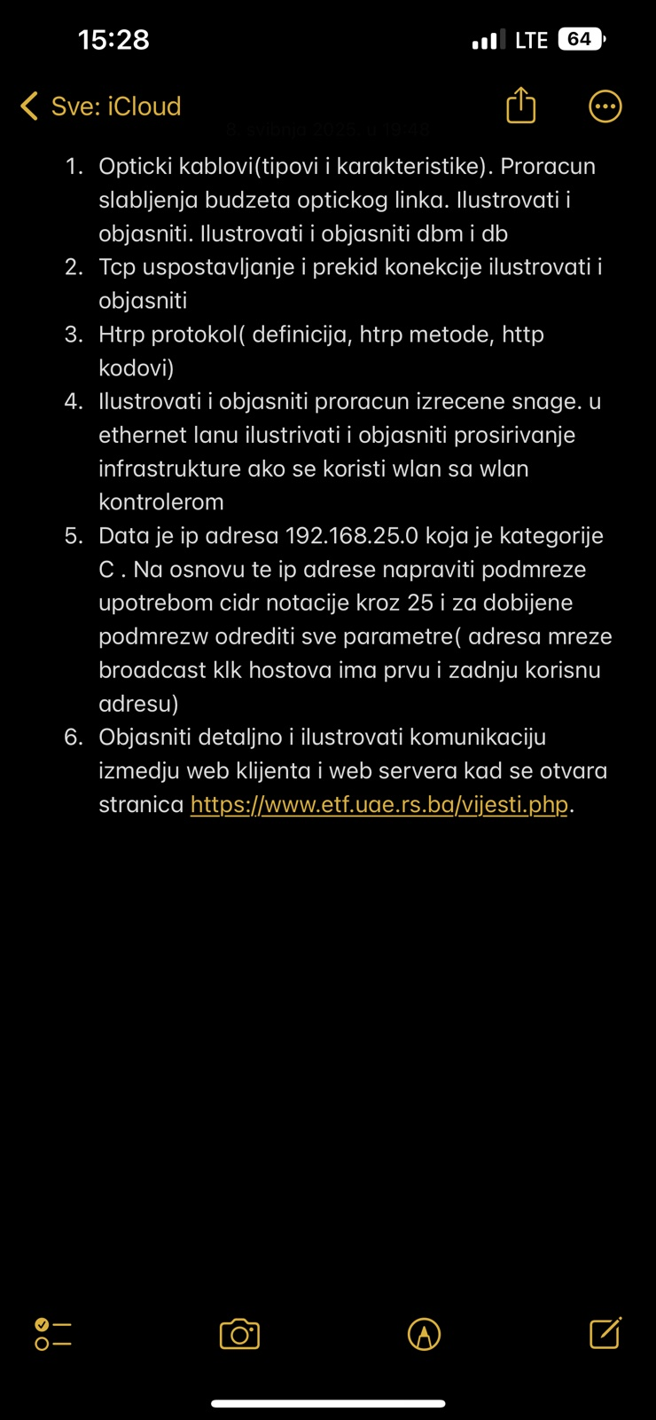
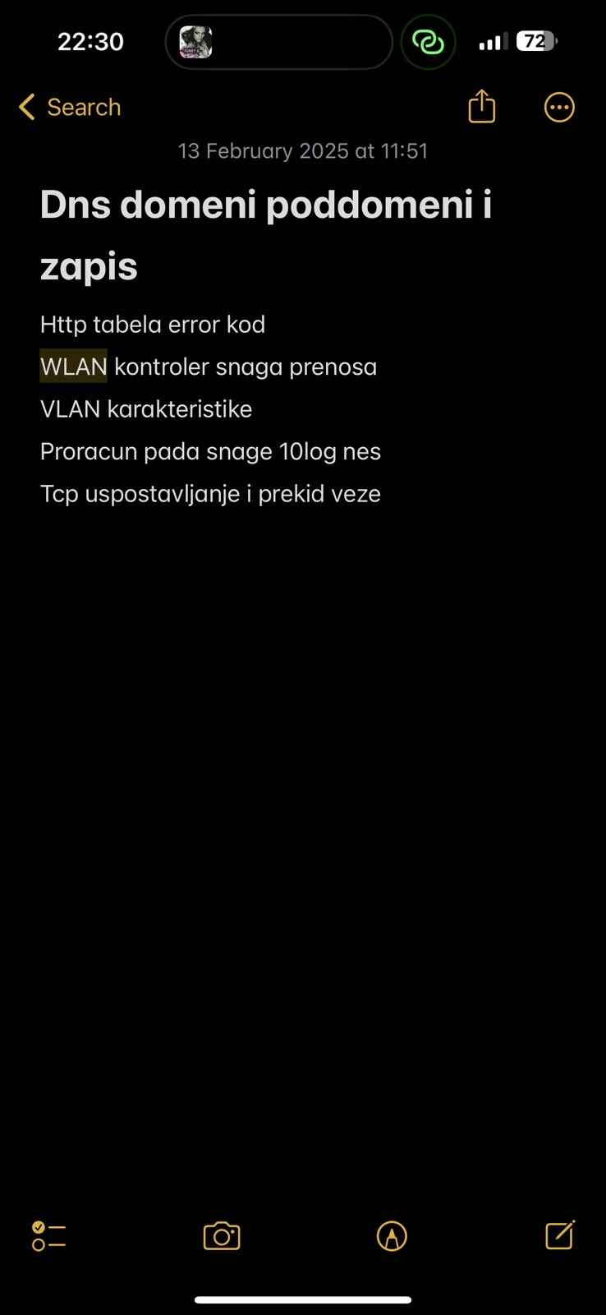
strana | pitanje
4 | fizičke topologije
4 | mrežne topologije
19 | pdu osi modela i tcp/ip modela
31 | funkcije na fizičkom sloju
54 | Budžet slabljenja optičkog linka i objaniti dB i dBm
64 | ilustrovati i objasniti princim enkapsulacije i uokvirivanja na sloju veze podataka
78 | Ethernet frame nacrtati i objasniti polja
103 | icmp, ping, trevert
108 | arp protokol (definicija i prakticna upotreba)
142 | uspostavljanje tcp konekcije
142 | tcp proces komunikacije, koraci
169 | sta su domeni, poddomeni, zone i navesti primjere dns zapisa
186 | http objasniti sta je i navesti metode i kodove
205 | tftp
206 | ssh I telnet
210 | ilustrovati i opisati komunikaciju dhcp klijenta i servera
224 | generički kablovski sistemi nacrtati i sve objasniti
260 | objasniti komunikaciju
prezentacija | sistemi zaštite
237 | principi segmentacije
 | WLAN

 | Funkcije sloja veze podataka

